상품제안서
타탄패턴 더블양면담요B | 상품코드: F31458

 |  |  |  |  |  |  | 02-412-0044 | www.easy1.co.kr
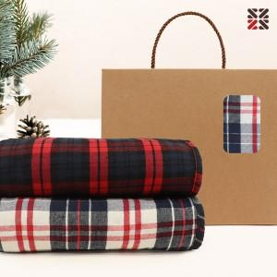

【상세/제작정보】 | <p>배송비 한박스 18개 4500원 부가세별도&nbsp;</p>

【인쇄/포장옵션】 | 실크 / 종이케이스

【공급단가】 | 수량 | 100~ | 300~ | 500~ | 1,000~ | 3,000~
*VAT별도 | 단가 | 7,920원 | 7,780원 | 7,590원 | 7,450원 | 7,260원

【상품 URL】 | https://dev.easy1.co.kr:443/src/goods_detail.php?gdno=31458

